商标吊牌订购
JUST JEANS辅料订购单

公司 | 南京裕成贸易有限公司
JUST JEANS -TOP/DRESS/BOTTOM
图片描述 |  |  | 主标
FOLD
FOLD
 |  |  | 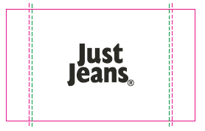 | 发货工厂
编号 |  |  | SATIN : JJW-WL004-EF 35mm x 45mm
款号 | 颜色 | 订单数
170448 |  |  | 2227 | 红日
150816 |  |  | 238 | 红日
170457 |  |  | 1279 | 红日
150818 |  |  | 79 | 红日

